Расчет ДУ
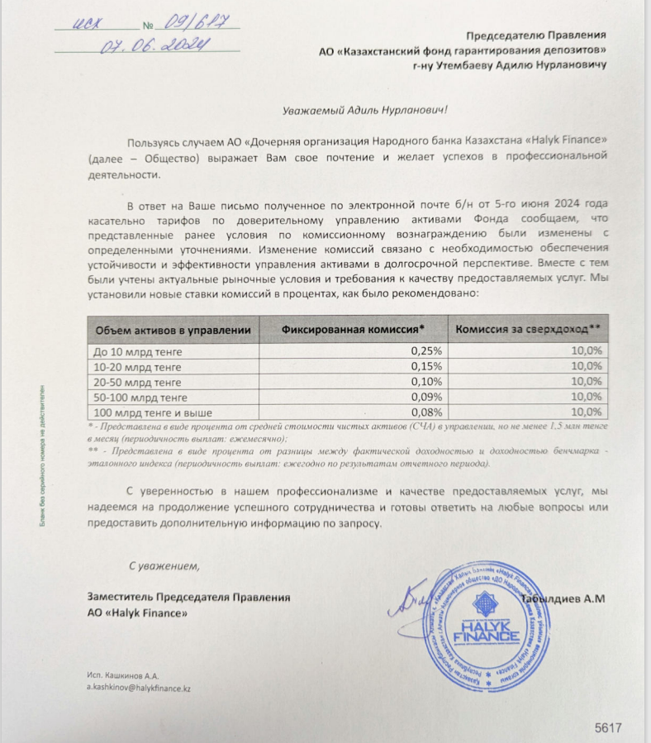
Средняя грязная | Сумма комиссий кроме ДУ | Месячная доля комиссии ДУ | Оплаченная комиссия ДУ за ноябрь (без учета корректировки) | Фактическая комиссия за ноябрь | Корректировка комиссии ДУ за ноябрь | Комиссия ДУ за декабрь | К оплате
56,811,786,041.8 | 2,228,040.11 | 4,260,883.95 | 4,135,270.17 | 4,135,265.75 | -4.42 | 4,260,397.28 | 4,260,392.87

